Humanas
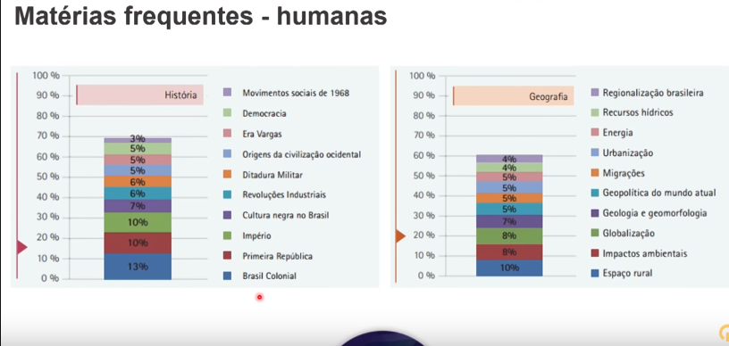

História
História do Brasil |  | História Geral
Assuntos | % | Assuntos | %
2º Reinado | 4.4% | Feudalismo e Igreja Medievais | 2.7%
Sist.e Econ. Coloniais | 3.6% | O Mundo Pós Guerra | 1.8%
República Velha | 3.1% | A Grande Depressão | 1.3%
Estado Novo | 2.7% | Ascenção do Totalitarismo | 1.3%
Período Militar | 2.2% | Grécia | 1.3%
República Contemporânea | 1.3% | Expansão Marítima e Comércio | 0.9%
Era Vargas | 0.9% | Estados Modernos | 0.9%
República Populista | 0.9% | Revolução Francesa | 0.4%
Crise do Sist. Colonial | 0.4% | América Pré Colombiana | 0.4%
Independência | 0.4% | Transformações Europeias séc.XIX | 0.4%
 |  | Iluminismo e Liberalismo | 0.4%
 |  | Imperialismo e Neocolonialismo | 0.4%
 |  | Roma | 0.4%

Linguagens
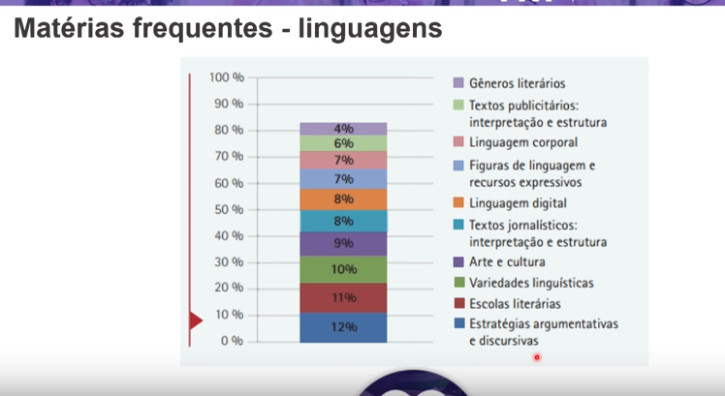

Matemática
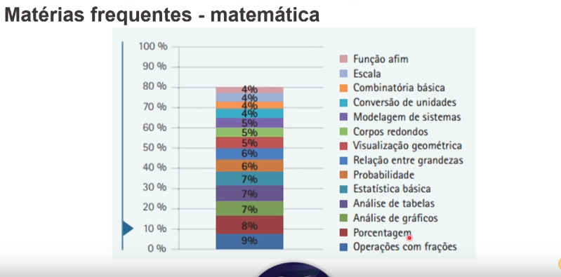

Natureza
